Рулонные шторы День-ночь
Рулонные шторы "День-Ночь"
New collection
Материал: 100% п/э. Монтажный комплект прилагается. Страна-производитель Китай.
Наименование товара | Цвет | Фото | Артикул | Штрих код | Размер,см | Кол-во шт. в оптовой уп. | Цена в руб. с НДС за 1 шт.
Ролло день-ночь | белый | 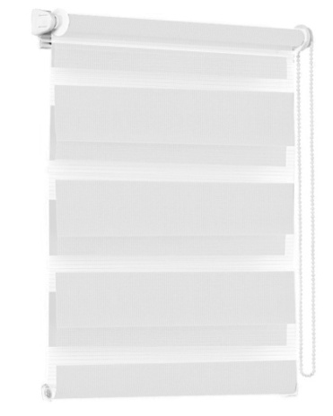 | 400501037 | 4690617105272 | 37*170 | 6 | 700
Ролло день-ночь | белый |  | 400501043 | 4690617105289 | 43*170 | 6 | 762
Ролло день-ночь | белый |  | 400501048 | 4690617105296 | 48*170 | 6 | 816
Ролло день-ночь | белый |  | 400501052 | 4690617105302 | 52*170 | 6 | 860
Ролло день-ночь | белый |  | 400501057 | 4690617105319 | 57*170 | 6 | 915
Ролло день-ночь | белый |  | 400501065 | 4690617105326 | 65*170 | 6 | 995
Ролло день-ночь | белый |  | 400501068 | 4690617105333 | 68*170 | 6 | 1034
Ролло день-ночь | белый |  | 400501073 | 4690617105340 | 73*170 | 6 | 1088
Ролло день-ночь | белый |  | 400501080 | 4690617105357 | 80*170 | 6 | 1163
Ролло день-ночь | белый |  | 400501090 | 4690617105364 | 90*170 | 6 | 1266
Ролло день-ночь | белый |  | 400501098 | 4690617105371 | 98*170 | 6 | 1346
Ролло день-ночь | коричневый | 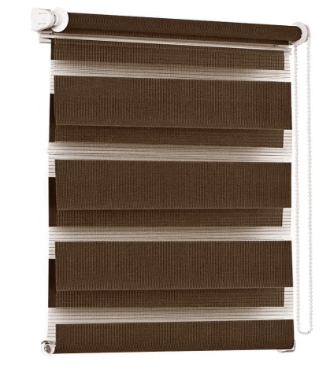 | 400508037 | 4690617105388 | 37*170 | 6 | 700
Ролло день-ночь | коричневый |  | 400508043 | 4690617105395 | 43*170 | 6 | 762
Ролло день-ночь | коричневый |  | 400508048 | 4690617105401 | 48*170 | 6 | 816
Ролло день-ночь | коричневый |  | 400508052 | 4690617105418 | 52*170 | 6 | 860
Ролло день-ночь | коричневый |  | 400508057 | 4690617105425 | 57*170 | 6 | 915
Ролло день-ночь | коричневый |  | 400508065 | 4690617105432 | 65*170 | 6 | 995
Ролло день-ночь | коричневый |  | 400508068 | 4690617105449 | 68*170 | 6 | 1034
Ролло день-ночь | коричневый |  | 400508073 | 4690617105456 | 73*170 | 6 | 1088
Ролло день-ночь | коричневый |  | 400508080 | 4690617105463 | 80*170 | 6 | 1163
Ролло день-ночь | коричневый |  | 400508090 | 4690617105470 | 90*170 | 6 | 1266
Ролло день-ночь | коричневый |  | 400508098 | 4690617105487 | 98*170 | 6 | 1346
Ролло день-ночь | лён | 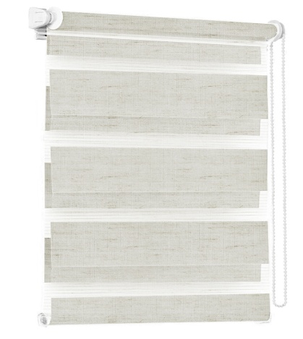 | 400502037 | 4690617105494 | 37*170 | 6 | 700
Ролло день-ночь | лён |  | 400502043 | 4690617105500 | 43*170 | 6 | 762
Ролло день-ночь | лён |  | 400502048 | 4690617105517 | 48*170 | 6 | 816
Ролло день-ночь | лён |  | 400502052 | 4690617105524 | 52*170 | 6 | 860
Ролло день-ночь | лён |  | 400502057 | 4690617105531 | 57*170 | 6 | 915
Ролло день-ночь | лён |  | 400502065 | 4690617105548 | 65*170 | 6 | 995
Ролло день-ночь | лён |  | 400502068 | 4690617105555 | 68*170 | 6 | 1034
Ролло день-ночь | лён |  | 400502073 | 4690617105562 | 73*170 | 6 | 1088
Ролло день-ночь | лён |  | 400502080 | 4690617105579 | 80*170 | 6 | 1163
Ролло день-ночь | лён |  | 400502090 | 4690617105586 | 90*170 | 6 | 1266
Ролло день-ночь | лён |  | 400502098 | 4690617105593 | 98*170 | 6 | 1346
Ролло день-ночь | молочный | 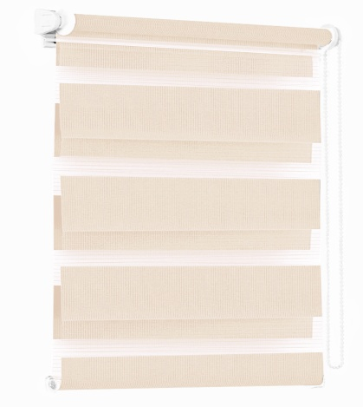 | 400503037 | 4690617105609 | 37*170 | 6 | 700
Ролло день-ночь | молочный |  | 400503043 | 4690617105616 | 43*170 | 6 | 762
Ролло день-ночь | молочный |  | 400503048 | 4690617105623 | 48*170 | 6 | 816
Ролло день-ночь | молочный |  | 400503052 | 4690617105630 | 52*170 | 6 | 860
Ролло день-ночь | молочный |  | 400503057 | 4690617105647 | 57*170 | 6 | 915
Ролло день-ночь | молочный |  | 400503065 | 4690617105654 | 65*170 | 6 | 995
Ролло день-ночь | молочный |  | 400503068 | 4690617105661 | 68*170 | 6 | 1034
Ролло день-ночь | молочный |  | 400503073 | 4690617105678 | 73*170 | 6 | 1088
Ролло день-ночь | молочный |  | 400503080 | 4690617105685 | 80*170 | 6 | 1163
Ролло день-ночь | молочный |  | 400503090 | 4690617105692 | 90*170 | 6 | 1266
Ролло день-ночь | молочный |  | 400503098 | 4690617105708 | 98*170 | 6 | 1346
Ролло день-ночь | мятный |  | 400504037 | 4690617105715 | 37*170 | 6 | 700
Ролло день-ночь | мятный |  | 400504043 | 4690617105722 | 43*170 | 6 | 762
Ролло день-ночь | мятный |  | 400504048 | 4690617105739 | 48*170 | 6 | 816
Ролло день-ночь | мятный |  | 400504052 | 4690617105746 | 52*170 | 6 | 860
Ролло день-ночь | мятный |  | 400504057 | 4690617105753 | 57*170 | 6 | 915
Ролло день-ночь | мятный |  | 400504065 | 4690617105760 | 65*170 | 6 | 995
Ролло день-ночь | мятный |  | 400504068 | 4690617105777 | 68*170 | 6 | 1034
Ролло день-ночь | мятный |  | 400504073 | 4690617105784 | 73*170 | 6 | 1088
Ролло день-ночь | мятный |  | 400504080 | 4690617105791 | 80*170 | 6 | 1163
Ролло день-ночь | мятный |  | 400504090 | 4690617105807 | 90*170 | 6 | 1266
Ролло день-ночь | мятный |  | 400504098 | 4690617105814 | 98*170 | 6 | 1346
Ролло день-ночь | розовый | 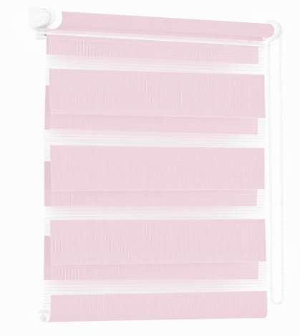 | 400505037 | 4690617105821 | 37*170 | 6 | 700
Ролло день-ночь | розовый |  | 400505043 | 4690617105838 | 43*170 | 6 | 762
Ролло день-ночь | розовый |  | 400505048 | 4690617105845 | 48*170 | 6 | 816
Ролло день-ночь | розовый |  | 400505052 | 4690617105852 | 52*170 | 6 | 860
Ролло день-ночь | розовый |  | 400505057 | 4690617105869 | 57*170 | 6 | 915
Ролло день-ночь | розовый |  | 400505065 | 4690617105876 | 65*170 | 6 | 995
Ролло день-ночь | розовый |  | 400505068 | 4690617105883 | 68*170 | 6 | 1034
Ролло день-ночь | розовый |  | 400505073 | 4690617105890 | 73*170 | 6 | 1088
Ролло день-ночь | розовый |  | 400505080 | 4690617105906 | 80*170 | 6 | 1163
Ролло день-ночь | розовый |  | 400505090 | 4690617105913 | 90*170 | 6 | 1266
Ролло день-ночь | розовый |  | 400505098 | 4690617105920 | 98*170 | 6 | 1346
Ролло день-ночь | серый | 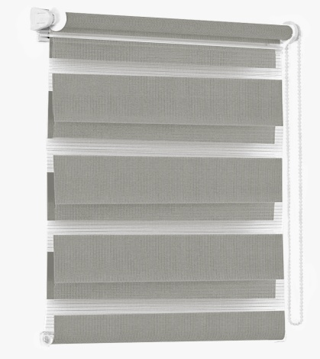 | 400507037 | 4690617105937 | 37*170 | 6 | 700
Ролло день-ночь | серый |  | 400507043 | 4690617105944 | 43*170 | 6 | 762
Ролло день-ночь | серый |  | 400507048 | 4690617105951 | 48*170 | 6 | 816
Ролло день-ночь | серый |  | 400507052 | 4690617105968 | 52*170 | 6 | 860
Ролло день-ночь | серый |  | 400507057 | 4690617105975 | 57*170 | 6 | 915
Ролло день-ночь | серый |  | 400507065 | 4690617105982 | 65*170 | 6 | 995
Ролло день-ночь | серый |  | 400507068 | 4690617105999 | 68*170 | 6 | 1034
Ролло день-ночь | серый |  | 400507073 | 4690617106002 | 73*170 | 6 | 1088
Ролло день-ночь | серый |  | 400507080 | 4690617106019 | 80*170 | 6 | 1163
Ролло день-ночь | серый |  | 400507090 | 4690617106026 | 90*170 | 6 | 1266
Ролло день-ночь | серый |  | 400507098 | 4690617106033 | 98*170 | 6 | 1346
Ролло день-ночь | голубой | 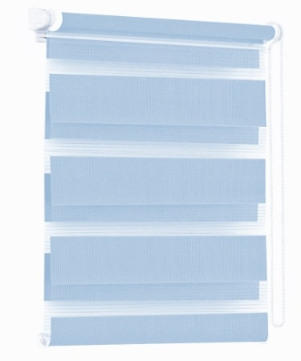 | 400506037 | 4690617106040 | 37*170 | 6 | 700
Ролло день-ночь | голубой |  | 400506043 | 4690617106057 | 43*170 | 6 | 762
Ролло день-ночь | голубой |  | 400506048 | 4690617106064 | 48*170 | 6 | 816
Ролло день-ночь | голубой |  | 400506052 | 4690617106071 | 52*170 | 6 | 860
Ролло день-ночь | голубой |  | 400506057 | 4690617106088 | 57*170 | 6 | 915
Ролло день-ночь | голубой |  | 400506065 | 4690617106095 | 65*170 | 6 | 995
Ролло день-ночь | голубой |  | 400506068 | 4690617106101 | 68*170 | 6 | 1034
Ролло день-ночь | голубой |  | 400506073 | 4690617106118 | 73*170 | 6 | 1088
Ролло день-ночь | голубой |  | 400506080 | 4690617106125 | 80*170 | 6 | 1163
Ролло день-ночь | голубой |  | 400506090 | 4690617106132 | 90*170 | 6 | 1266
Ролло день-ночь | голубой |  | 400506098 | 4690617106149 | 98*170 | 6 | 1346

